Sheet1
 |  |  |  | QUOTATION

 | CLIENT |  | THEFACESHOP
 | Address
 | Contact Person |  | Ms Nga | Email: nga.ntt@hsvgroup.com.vn
 | Project
 | Date

 |  |  |  |  |  |  |  |  |  |  |  |  | INTERNAL COST |  | Thông tin giá đầu vào tham khảo
 | Timeline | No. | Description | Unit | Quantity | Unit Price | Amount (VND) | Charged Cost | Note | Product Information |  |  | Unit Price (VND) | Amount (VND) | Thông tin NCC | Điều khoản thanh toán
 | 15/02/2022 | 1 | Gói TRY FREE + REVIEW | Gói | 2 | 3,000,000 | 6,000,000 | BARTER | 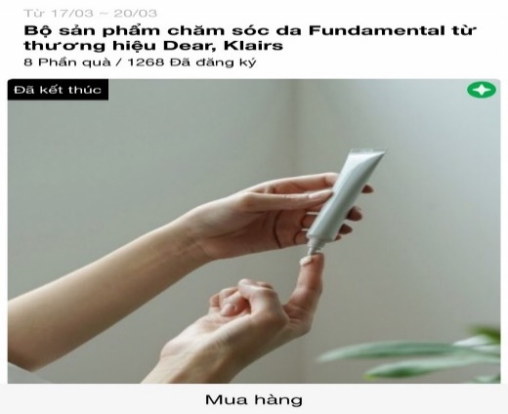 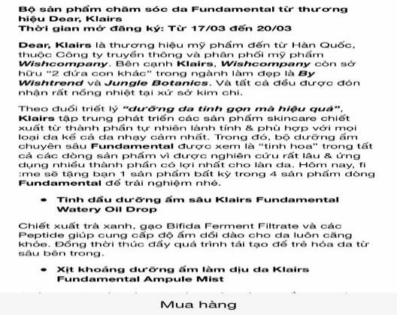 | Link sản phẩm | https://thefaceshop.com.vn/products/fmgt-kem-nen-lau-troi-chong-nang-ink-lasting-foundation-slim-fit-x-spf30-pa-30ml-v203?handle=kem-nen-foundation&color=V203&capacity=30ml | https://thefaceshop.com.vn/products/phan-nuoc-lau-troi-ink-lasting-cushion-spf-30-pa-15g-1?handle=cushion&color=V201&capacity=15g
 |  |  | Design template TRY dựa trên materials của nhãn hàng |  |  |  |  |  |  | Tên Sản phẩm | [FMGT] Kem Nền Lâu Trôi Chống Nắng INK LASTING FOUNDATION SLIM FIT EX SPF30 PA++ (30ML) V203 | Phấn Nước Lâu Trôi INK LASTING CUSHION SPF 30 PA++15g | 1,000,000 | 2,000,000 | Internal
 |  |  | Sáng tạo nội dung TRY dựa trên mô tả sản phẩm của nhãn hàng |  |  |  |  |  |  | Giá thị trường | 599.000 | 699.000
 |  |  | Packaging và gửi sản phẩm TRY cho các Piers |  | 6 |  |  |  |  | Số lượng | 15 | 15 | 25,000 | 300,000 | Đơn vị Đóng gói & Vận chuyển
 |  | 2 | Gói branding thông qua MINIGAME | Gói | 1 | 4,500,000 | 4,500,000 |  | Minigame trên Fanpage để đẩy piers về trang mua hàng của nhãn hàng https://bitly.clubpiaf.vn/3j8Bwo9
 |  |  | Design template minigame dựa trên materials của nhãn hàng |  |  |  |  |  |  |  | - |  | 1,500,000 | 1,500,000 | Internal
 |  |  | Sáng tạo nội dung minigame dựa trên mô tả sản phẩm của nhãn hàng
 |  |  | Packaging và gửi sản phẩm minigame cho winners |  | 5 |  |  |  |  |  |  |  | 25,000 | 125,000 | Đơn vị Đóng gói & Vận chuyển
 |  | 3 | MiniGame trên Group Săn - Soi -Share | Gói | 1 | 4,500,000 | 4,500,000 |  | https://docs.google.com/spreadsheets/d/1uHSvydqttyD6aSH5o_BD6blpCCudQmdRDnu_LxH9iX8/edit#gid=0
 |  |  | Design template minigame dựa trên materials của nhãn hàng |  |  |  |  |  |  |  |  |  | 1,500,000 | 1,500,000 | Internal
 |  |  | Sáng tạo nội dung minigame dựa trên mô tả sản phẩm của nhãn hàng
 |  |  | Packaging và gửi sản phẩm minigame cho winners |  | 4 |  |  |  |  |  |  |  | 25,000 | 100,000 | Đơn vị Đóng gói & Vận chuyển

 |  |  |  | Total costs |  |  |  | 15,000,000 |  | Tổng giá trị sản phẩm | 19,470.000 |  | Tổng CP (trước VAT) | 5,525,000
 |  |  |  | Management Fee (5%) |  |  |  | 750,000
 |  |  |  | Sub Total |  |  |  | 15,750,000
 |  |  |  | VAT (8%) |  |  |  | 1,260,000
 |  |  |  | Total |  |  |  | 17,010,000
 | Total value in word:
 | - Báo giá này có giá trị đến ngày 15/02/2022 - Báo giá chưa bao gồm các giá trị về voucher và sản phẩm sponsor cho TRY

 | CREATED BY |  |  | APPROVED BY
 | Signature
 | Full Name |  | Đinh Lệ Thanh
 | Title
 | Telephone |  | 0931459095
 | Email |  | dinhthanh.dmnc@gmail.com

 | DM&C COMPANY LIMITED Golden Building, 10th Floor, 194 Dien Bien Phu Street, Ward 25, Binh Thanh District, Ho Chi Minh
 | Tax: 0314724148
 | Facebook: https://www.facebook.com/clubpiaf.vn
 | App: IOS: https://bitly.clubpiaf.vn/3qrItVf Android: https://bitly.clubpiaf.vn/3wriT3V
THANK YOU FOR CHOOSING CLUBPIAF!

